Sheet1
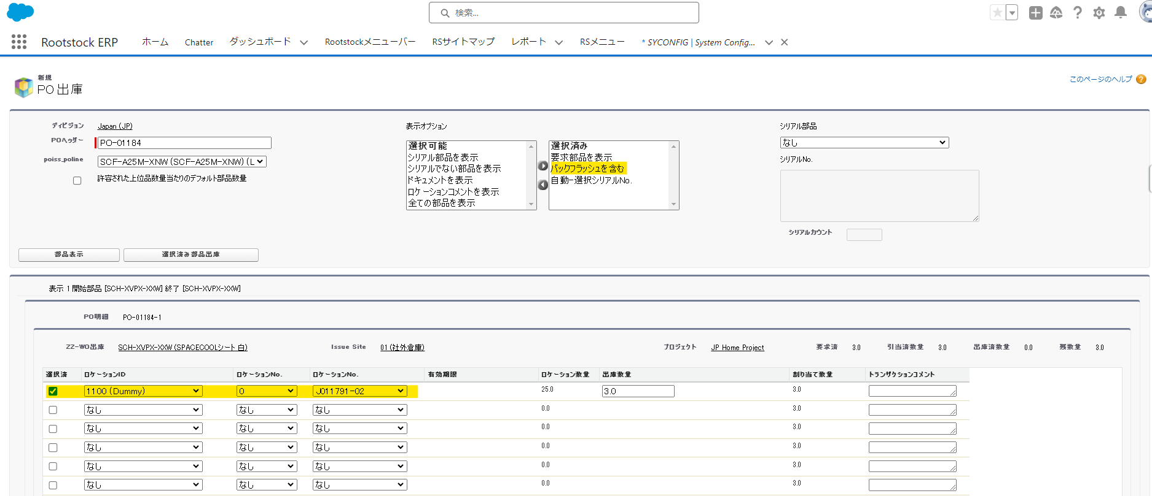
PO 1183を新規登録します
半製品：SCF-A25M-XNW (SPACECOOLフィルム_白 1,250mmx25m)ー注文数量：２
部材品目：SCH-XVPX-XXW (SPACECOOLシート_白)ー要求数量：２

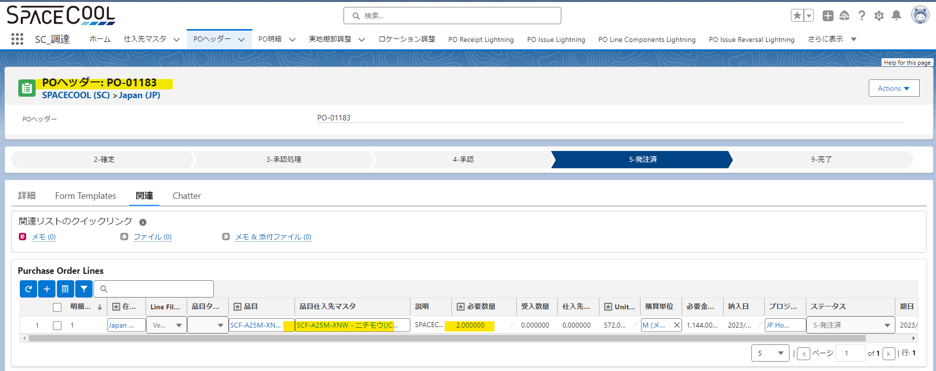

PO Component Lightning 画面に引当を行います
◆バックフラッシュ方針区分がバックフラッシュなし場合

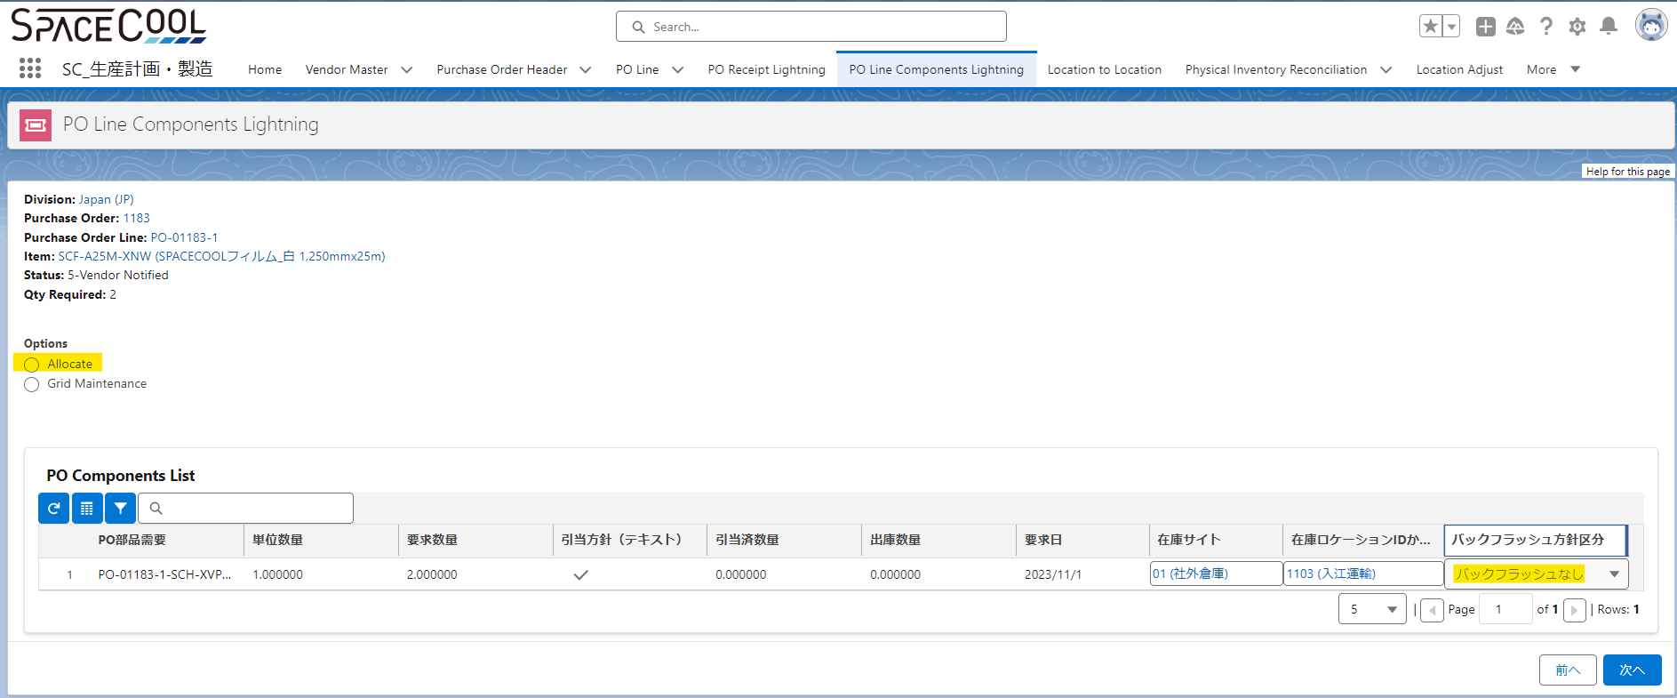

引当したPO部材品目の画面です
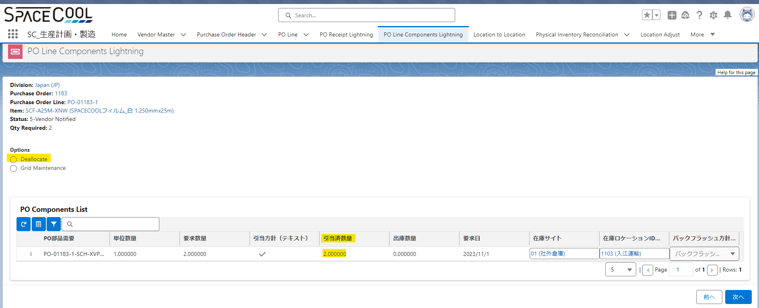

「PO出庫」画面にPO部材品目の出庫処理を行います。（「PO出庫」画面はClassic Modeです、「PO Issue Lightning 」画面はLighting Modeです。「PO Issue Lightning 」画面から実施できません。RS社にQA を追加する予定です）
POヘッダ番号を入力します
PO明細を選択します
部品表示ボタンを押します
ロケーション、ロットを選択します
選択済み部品出庫ボタンを押します
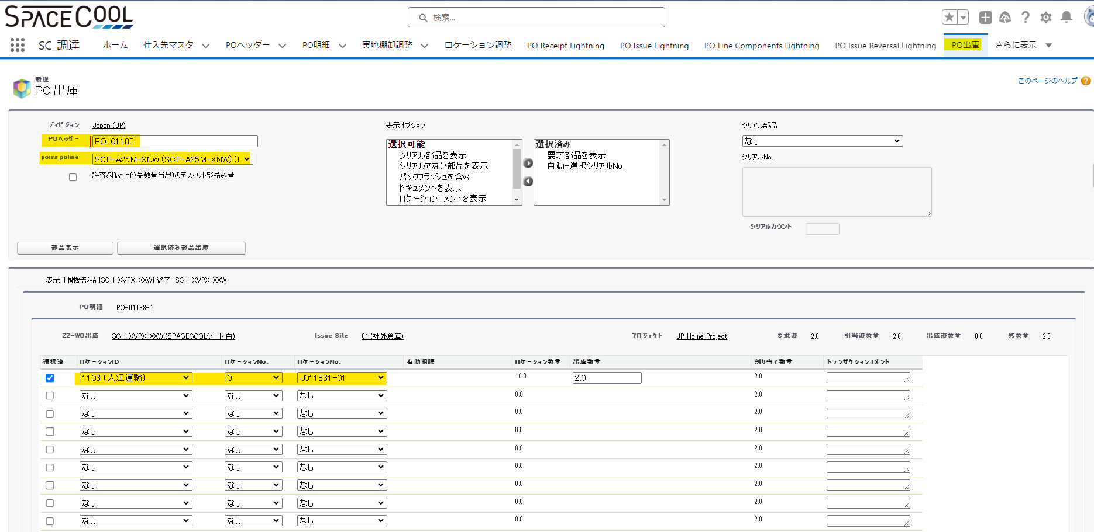

部材品目を出庫したら「PO Component Lightning」画面に部材品目の出庫数量が「２」になりました
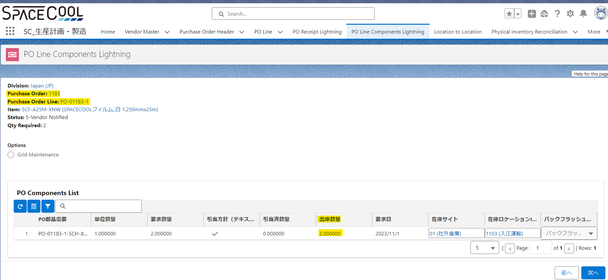

PO出庫取消す場合、以下の画面から実施できます
「PO出庫取消」画面はClassic Modeです、「PO Issue Reversal Lightning 」画面はLighting Modeです。「PO Issue reserval Lightning 」画面から実施できません。RS社にQA を追加する予定です

部材品目を出庫した後PO入庫を実施します
「PO Reciept Lighting 」画面から実施します

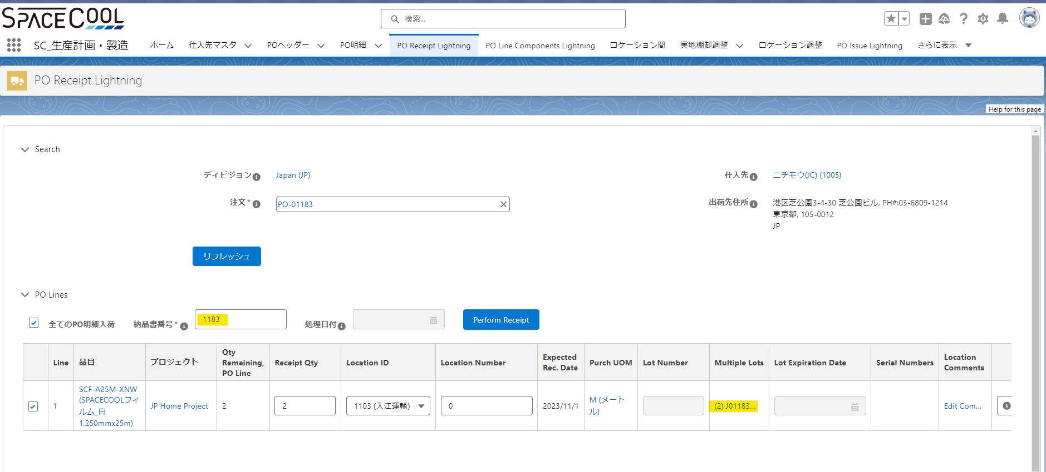

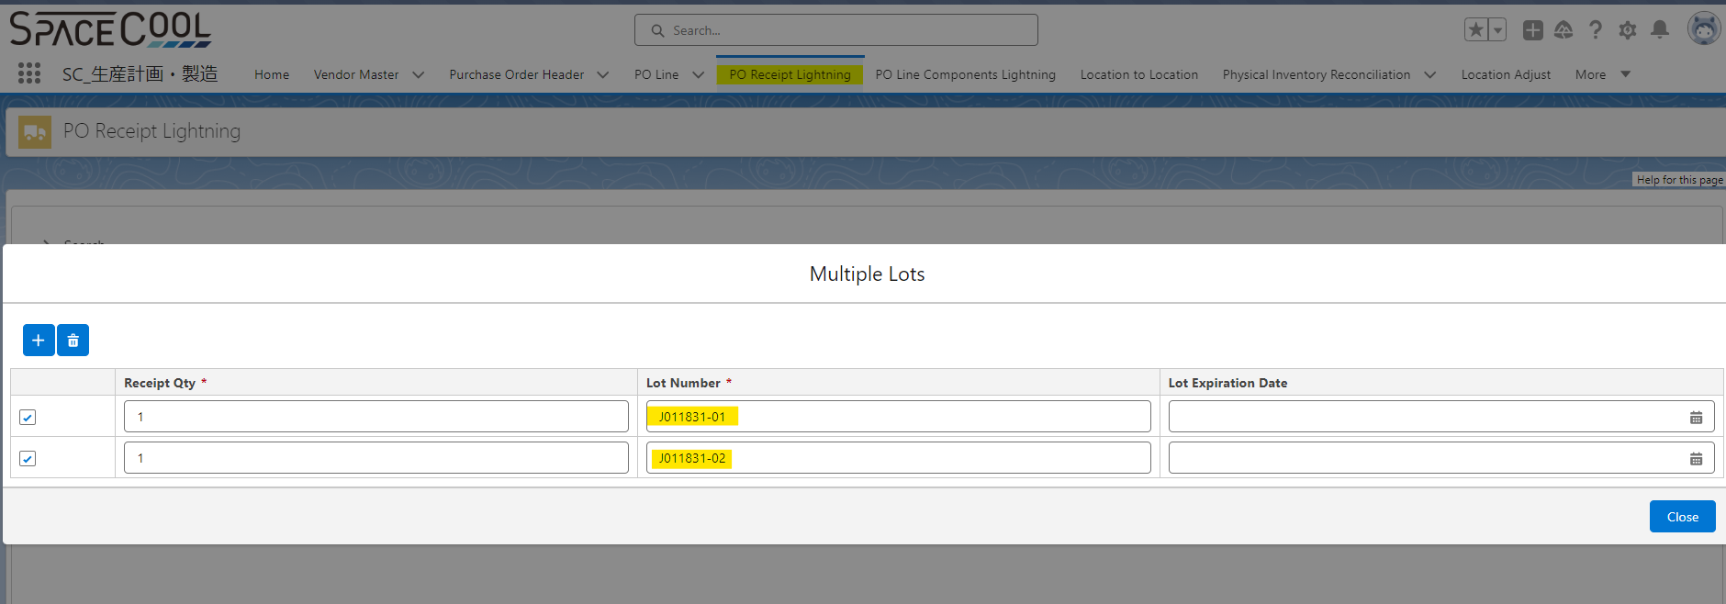

「Perform Reciept」ボタンをクリックしてエラーが発生しました。（バージョンアップしたで確認してOKでした。QAを再確認してRS社に質問を追加する予定です）
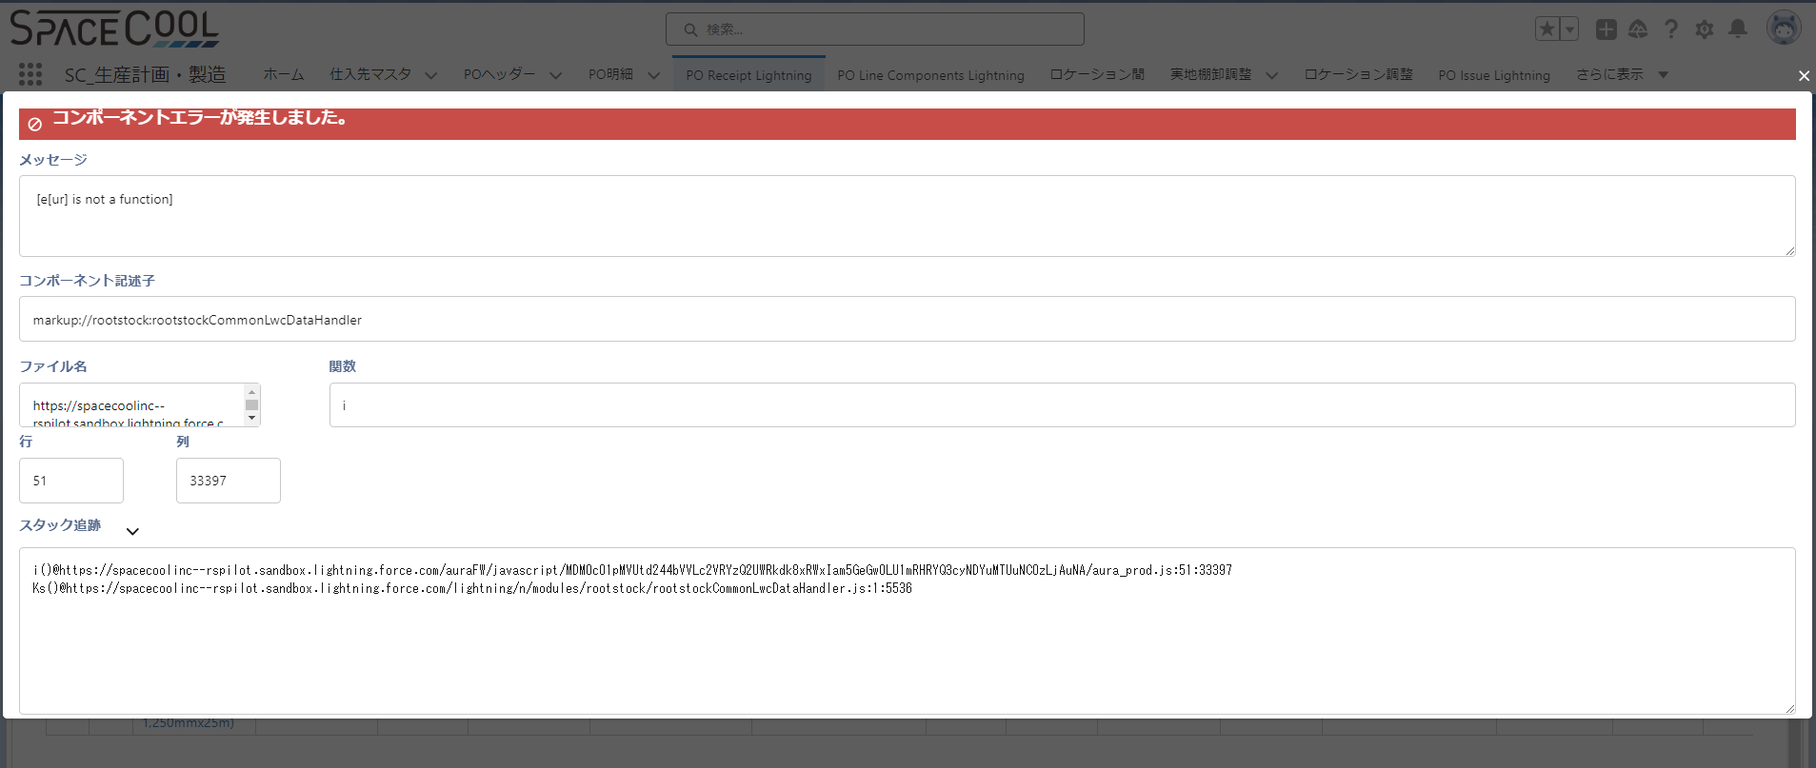

エラーが発生したのでClassic Modeの「PO入庫」画面から実施します
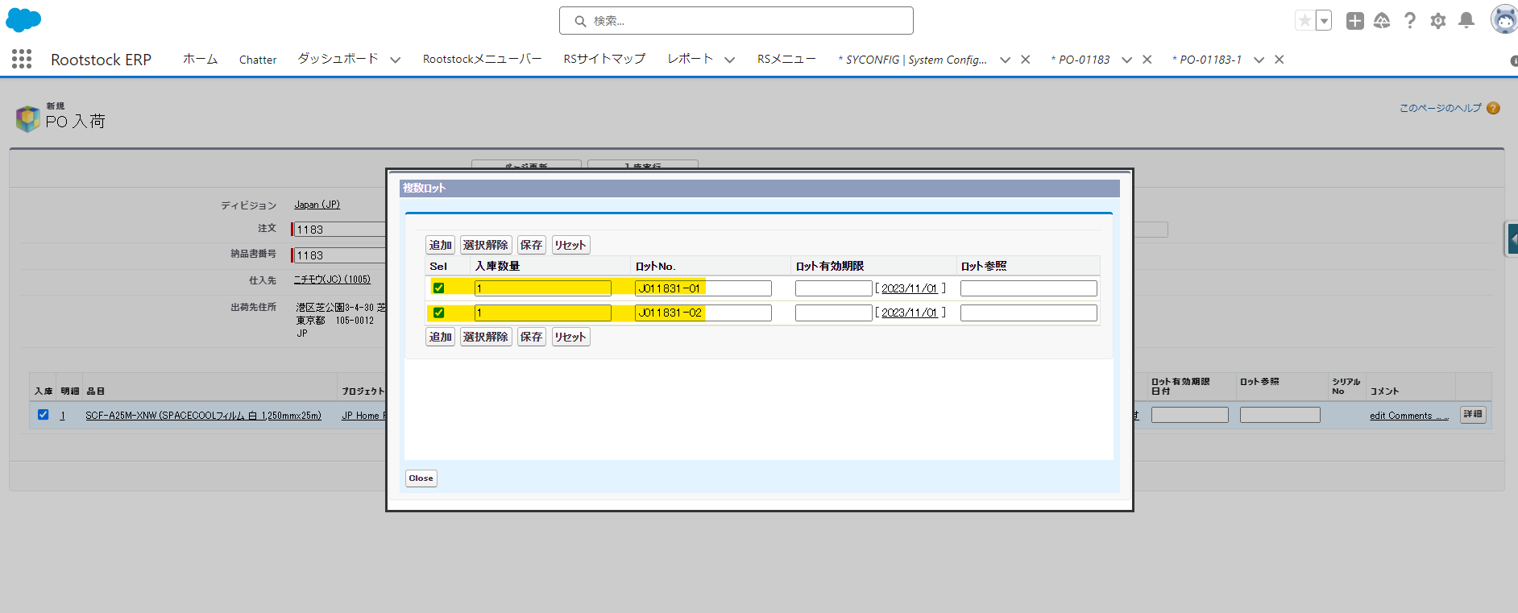

入庫した結果は在庫ロケーション画面に確認できます。
「SCH-XVPX-XXW」のロットJ011831-01の数量10⇒８
「SCF-A25M-XNW」のロットJ011831-01の数量が「１」になります
「SCF-A25M-XNW」ロットJ011831-02の数量が「１」になります

◆バックフラッシュ方針区分が 「PO Receipt」場合
PO出庫するときに
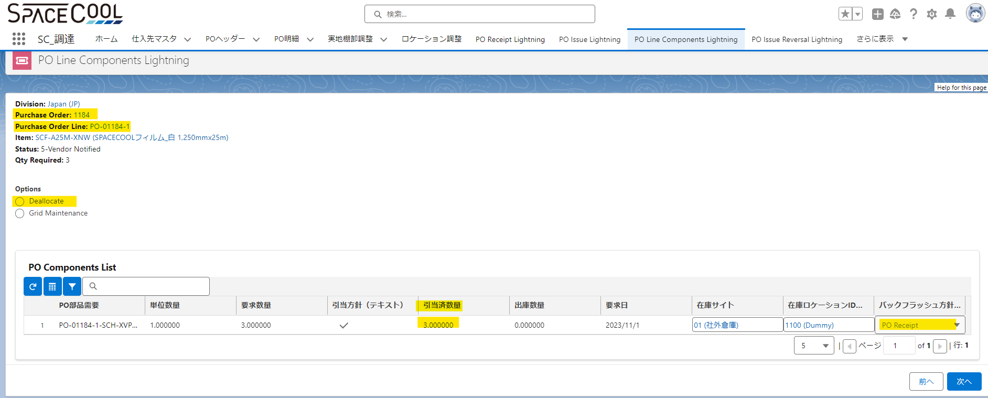

PO出庫」画面に選択済みの以下で設定したら部材品目が表示されません

「バックフラッシュを含む」を追加したら部材品目が表示されてロットを選択できます

